Folha1
 |  |  | CADASTRO DE CÂMARAS DE VISITA

 |  |  | QUINTA DO LAGO
INFRAQUINTA, E.M. |  |  | ALMANCIL
Quinta do Lago - Almancil |  |  | Urbanização:

ÁGUAS |  | CÂMARA | CX1882 | Arruamento:
Tampa |  |  |  |  |  |  |  |  | Câmara
M | 10829.52 |  |  | A |  | Ident. | Ø | Altura à tampa | Cota Soleira
P | -291923.13 |  | G |  | B | Fundo |  | 1.69 | 22.40
Cota Altim. | 24.09 |  |  |  |  | S | 250 | 1.42 | 22.67
Cota Terr. | 24.09 |  | F |  | C | A
 |  |  |  |  |  | B
Circular (m) | 0.60 |  | E |  | D | C
Quadrangular (m) |  |  |  |  |  | D
Outra |  |  | SAÍDA (S) |  |  | E
 |  |  |  |  |  | F
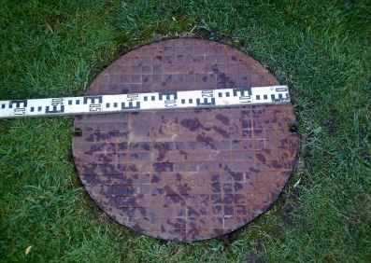
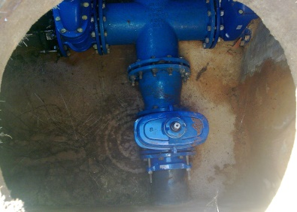
 |  |  |  |  |  | G

MATERIAIS DE CONSTRUÇÃO DAS TUBAGENS

A
B
C
D
E
F
G
SAÍDA | PVC

CÂMARAS DE VISITA
 | MATERIAIS CONSTRUÇÃO |  | ESTADO CONSERVAÇÃO |  | OUTRAS CARACTERÍSTICAS
TAMPA | FERRO FUNDIDO |  | BOM |  | CAIXA DESCENTRADA
ARO | FERRO FUNDIDO |  | BOM
CORPO | BETÃO |  | BOM
ESCADAS |  |  |  |  | NÃO

CHEIROS | S/
ESPUMAS | S/
DETRITOS | S/

 |  | Produzido por:
 |  | Novembro de 2012

BD | F:\Infraquinta\Base de Dados\BD

